Arkusz1
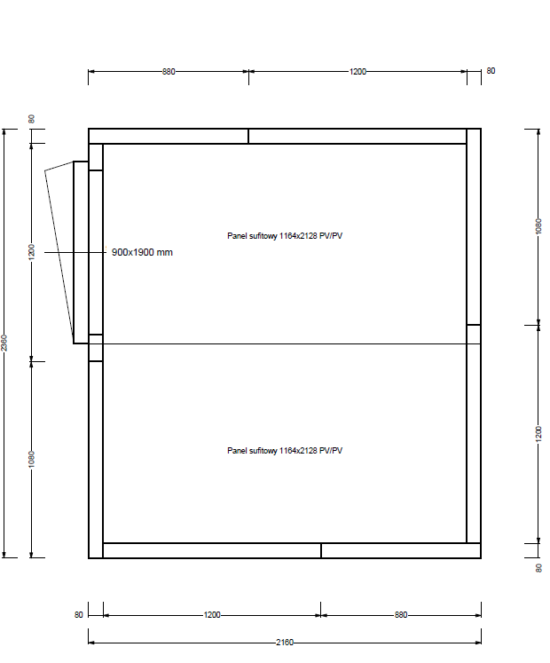
Załącznik nr 1a - do zapytania ofertowego
FORMULARZ CENOWY
Dotyczy: wykonanie chłodni w Best Western Hotel Jurata zarządzanego przez Polski Holding Hotelowy sp.zo.o.
Wskazówki odnośnie skutecznej odpowiedzi na zapytanie. Wypełniony dokument prosimy przesłać jako: - dokumentu Excel, do celów analizy oraz - dokumentu PDF ze stemplem i podpisem osoby upoważnionej, jako dowód przystąpienia do zapytania ofertowego.
Pełny adres dostawy: Best Western Hotel Jurata, ul. Świętopełka 11, 84-141 Jurata
Dane oferenta |  | Dane wypełnia Oferent
Imię i nazwisko autora oferty:
Nazwa firmy/oferenta ( zgodna z KRS firmy)
Nazwa handlowa Oferenta (jeśli różna od nazwy zgodnej z KRS)
Adres oferenta - kod, miejscowość, ulica, nr domu, nr lokalu:
Nr telefonu oferenta
E-mail oferenta:
Data sporządzenia oferty:
Data ważności oferty: minimum 120 dni od momentu otrzymania oferty przez Zamawiającego
Odpowiadając na zapytanie ofertowe dotyczące wykonania chłodni w Best Western Hotel Jurata zarządzanego przez Polski Holding Hotelowy sp.zo.o.
Lp | Artykuł | J.m. | Ilość | Cena jednostkowa (netto PLN) | Cena całkowita (netto PLN) | Uwagi
1 | Dostawa zabudowy chłodni wraz regałami, instalacją chłodniczą oraz montaż, uruchomienie i ustawienie danych regulacyjnych komora chłodnicza - 2 kpl. zabudowy komór agregaty chłodnicze - 2 kpl drzwi zawiasowe - płat drzwi nierdzewny, ościeżnica lakierowana, z zamkiem bezpiecznym zamknięciem na klucz | szt. | kpl |  | - zł
 |  |  |  | Razem | - zł
INNE WARUNKI HANDLOWE |  | Akceptacja warunków |  | UWAGI
Termin płatności (preferowany - 30dni)
Okres gwarancji na zamontowane urządzenia [miesiące]
Okres gwarancji na wykonane prace min 12 msc [w miesiącach]
Termin wykonania usługi [ilość dni kalendarzowych]
Polisa OC tak/nie
Protokół wykonania wizji lokalnej pomieszczeń do zabudowy chłodni i mroźni w hotelu Kopernik w Olsztynie (tak/nie)
Akceptacja treści Umowy (tak/nie)
Oświadczam iż nie zalegam z opłatami podatków CIT, VAT i ZUS. (tak/nie) Nie wymaga się oświadczeń potwierdzonych przez właściwy urząd
Oświadczam, iż w czasie trwania projektu, nieprzerwanie będę rejestrowany w rejestrze „Biała Lista Podatników” (tak/nie)
Inne

 | Szacunkowe wymiary komór chłodniczych
 | I komora 1760x1960x2180
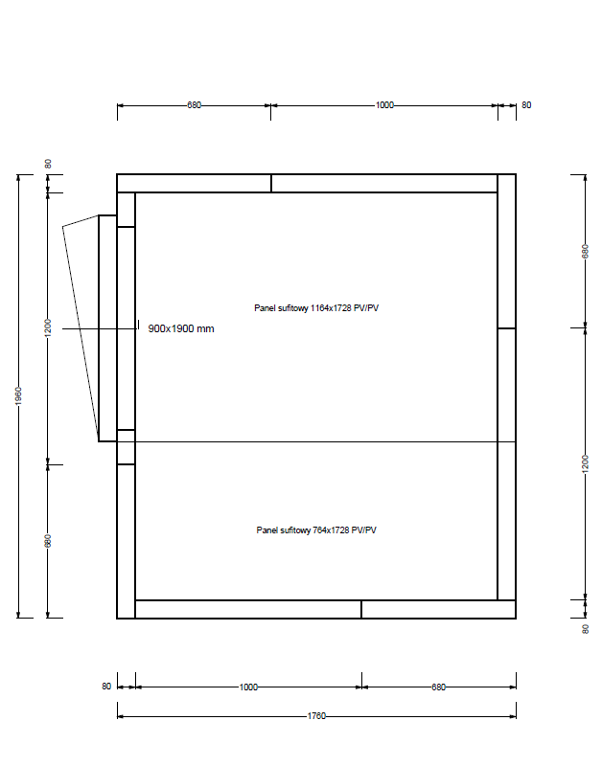

 | II komora 2160x2360x2180

